画面レイアウト
画面レイアウト |  |  |  |  | 作成日： | 作成者：
 |  |  |  |  | 更新日： | 更新者：

画面イメージ
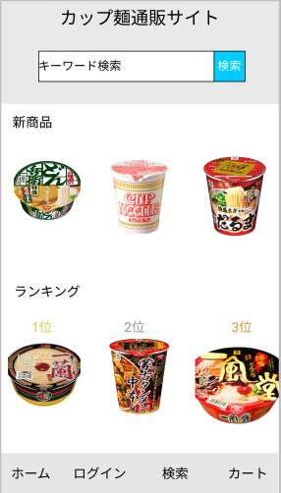

使用する部品
項番 | ラベル | 部品タイプ | 文字数 | 部品に関する説明
1 | カップ麺通販サイト | ラベル | -
2 | キーワード検索 | テキストボックス | 全角20文字
3 | 検索 | ボタン | -
4 | 新商品 | ボタン | -
5 | ランキング | ボタン | -
6 | ホーム | ボタン | -
7 | ログイン | ボタン | -
8 | 検索 | ボタン | -
9 | カート | ボタン | -

操作説明

ログイン
画面レイアウト |  |  |  |  | 作成日： | 作成者：
 |  |  |  |  | 更新日： | 更新者：

画面イメージ
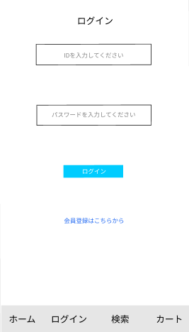
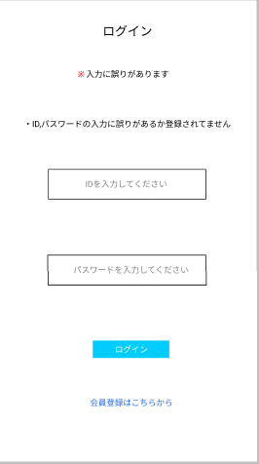

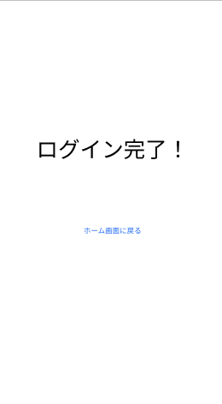

使用する部品
項番 | ラベル | 部品タイプ | 文字数 | 部品に関する説明
1 | ホーム画面に戻る | ラベル | -
2 | ^-@@ | テキストボックス | 数字８文字
3 | パスワードを入力してください | テキストボックス | 英数字８文字
4 | ログイン | ボタン | -
5 | 会員登録はこちらから | ボタン | -
6 | ホーム | ラベル | -
7 | ログイン | ラベル | -
8 | 検索 | ラベル | -
9 | カート | ラベル | -
10 | ＊入力に誤りがあります | ラベル | -
11 | ・ID,パスワードの入力に誤りがあるか登録されてません | ラベル | -
12 | ログイン完了！ | ラベル | -
操作説明

新規ログイン
画面レイアウト |  |  |  |  |  |  |  |  |  |  |  |  | 作成日： |  |  | 作成者：
 |  |  |  |  |  |  |  |  |  |  |  |  | 更新日： |  |  | 更新者：

画面イメージ
ヘッダー

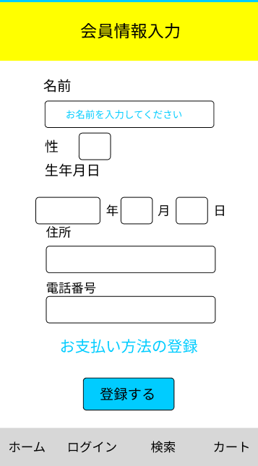
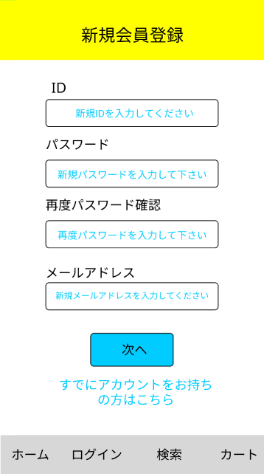
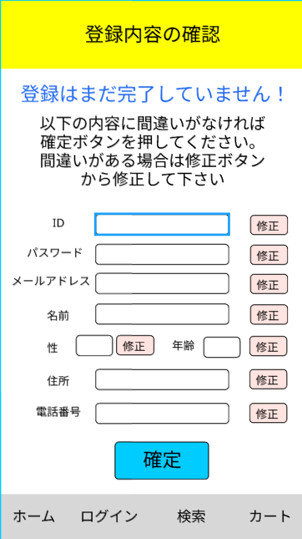

 |  |  |  |  |  | ⑤
 |  |  |  |  |  |  |  |  |  |  |  |  | ⑪

 |  |  |  |  |  |  |  |  |  |  |  |  | ⑫
 |  |  |  |  |  | ⑥

 |  |  |  |  |  |  |  |  |  |  |  |  | ⑬
 |  |  |  |  |  | ⑦

 |  |  |  |  |  |  |  |  |  |  |  |  | ⑭
 |  |  |  |  |  |  |  |  |  |  |  |  |  |  |  |  |  |  | ⑱
 |  |  |  |  |  | ⑧
 |  |  |  |  |  |  |  |  |  |  |  |  | ⑮

 |  |  |  |  |  | ⑨
 |  |  |  |  |  |  |  |  |  |  |  |  | ⑯

 |  |  |  |  |  | ⑩
 |  |  |  |  |  |  |  |  |  |  |  |  | ⑰ |  |  |  |  |  | ⑲

 | ① |  | ② | ③ | ④ |  | ① | ② |  | ③ | ④ |  |  | ① | ② |  | ③ | ④
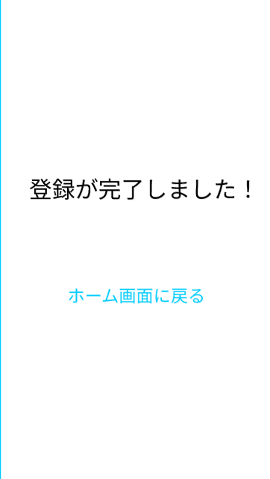
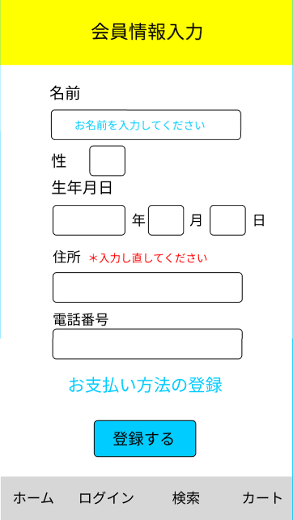

 |  |  |  |  |  |  | ① | ② |  | ③ | ④
使用する部品
項番 |  | ラベル |  |  |  | 部品タイプ |  |  | 文字数 |  |  | 部品に関する説明
1 |  | ホームボタン |  |  |  | ラベル |  |  | - |  |  | ホーム画面へ遷移する
2 |  | ログインボタン |  |  |  | ラベル |  |  | - |  |  | ログイン画面へ遷移する
3 |  | 検索ボタン |  |  |  | ラベル |  |  | - |  |  | 検索画面へ遷移する
4 |  | カートボタン |  |  |  | ボタン |  |  | - |  |  | カート画面へ遷移する
5 |  |  |  |  |  | ボタン |  |  | -
6 |  |  |  |  |  | ラベル |  |  | -
7 |  |  |  |  |  | ラベル |  |  | -
8 |  |  |  |  |  | ラベル |  |  | -
9 |  |  |  |  |  | ラベル |  |  | -
10 |  |  |  |  |  | ラベル |  |  | -
11 |  |  |  |  |  | ラベル |  |  | -
12 |  |  |  |  |  | ラベル |  |  | -
操作説明

カート一覧
画面レイアウト |  |  |  |  |  | 作成日： | 作成者：
 |  |  |  |  |  | 更新日： | 更新者：

画面イメージ
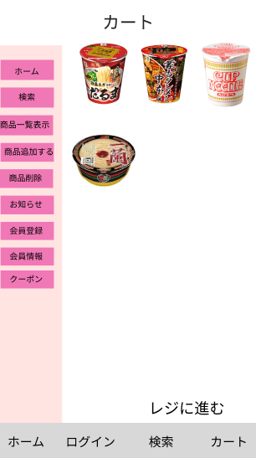
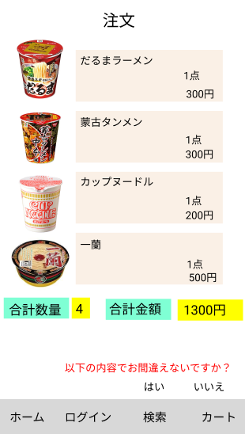

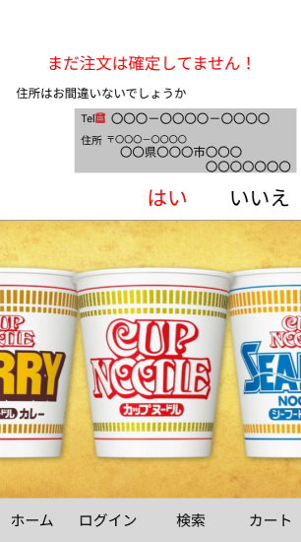
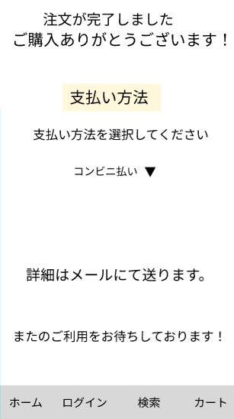

使用する部品
項番 |  | ラベル | 部品タイプ | 文字数 | 部品に関する説明
1 |  | ホーム | ボタン | -
2 |  | 検索 | ボタン | -
3 |  | 部品一覧表示 | ボタン | -
4 |  | 商品追加する | ボタン | -
5 |  | 商品消去 | ボタン | -
6 |  | お知らせ | ボタン | -
7 |  | 会員登録 | ボタン | -
8 |  | 会員情報 | ボタン | -
9 |  | クーポン | ボタン | -
10 |  | レジに進む | ボタン | -
11 |  |  |  | -
12 |  |  |  | -
操作説明

使用する部品 項番 ラベル 部品タイプ 文字数 部品に関する説明 1 ホーム ボタン - 2 検索 ボタン 数字８文字 3 部品一覧表示 ボタン 英数字８文字 4 商品追加する ボタン - 5 商品消去 ボタン - 6 お知らせ ボタン - 7 会員登録 ボタン - 8 会員情報 ボタン - 9 クーポン ボタン - 10 レジに進む ボタン - 11 - 12 - 操作説明 | 2
使用する部品
項番 |  | ラベル | 部品タイプ | 文字数 | 部品に関する説明
1 |  | 以下の内容でお間違えないですか | ボタン | -
2 |  | はい | ボタン | -
3 |  | いいえ | ボタン | ‐
4 |  |  |  | -
5 |  |  |  | -
6 |  |  |  | -
7 |  |  |  | -
8 |  |  |  | -
9 |  |  |  | -
10 |  |  |  | -
11 |  |  |  | -
12 |  |  |  | -
操作説明

